名古屋発 BUSAN 向け
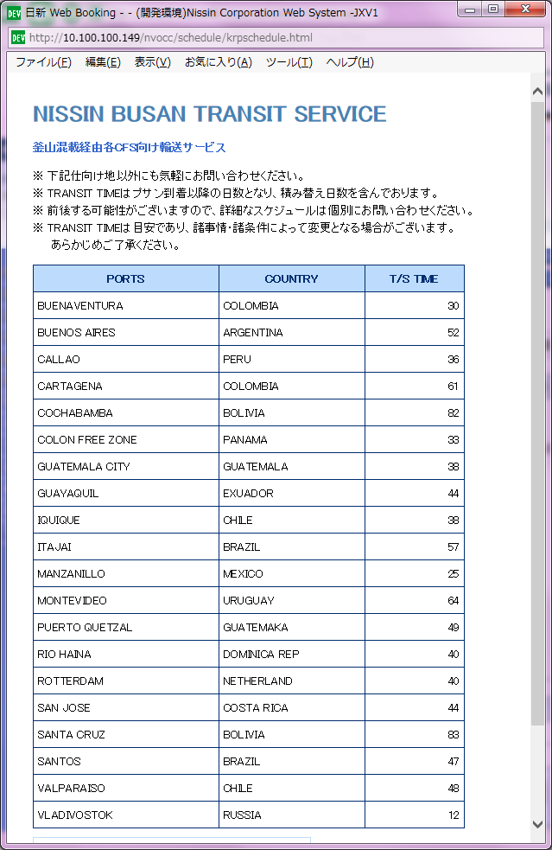
 |  | 名古屋発 BUSAN向け スケジュール

BUSAN 向け |  |  |  | 更新日：2026/07/15
Vessel | Voyage | CFS CUT NGO | Loading | ETA
PEGASUS TERA | 2614W | 07/14(火) | NAGOYA 07/16 | 07/18
DONGJIN FORTUNE | 0192N | 07/16(木) | NAGOYA 07/18 | 07/20
DONGJIN FORTUNE | 0193N | 07/23(木) | NAGOYA 07/25 | 07/27
PEGASUS PETA | 2616W | 07/28(火) | NAGOYA 07/30 | 08/01
DONGJIN FORTUNE | 0194N | 07/30(木) | NAGOYA 08/01 | 08/03
PEGASUS TERA | 2615W | 08/04(火) | NAGOYA 08/06 | 08/08
DONGJIN FORTUNE | 0195N | 08/06(木) | NAGOYA 08/08 | 08/10
PEGASUS PETA | 2617W | 08/10(月) | NAGOYA 08/13 | 08/15
PEGASUS TERA | 2616W | 08/18(火) | NAGOYA 08/20 | 08/22
DONGJIN FORTUNE | 0197N | 08/20(木) | NAGOYA 08/22 | 08/24
PEGASUS PETA | 2618W | 08/25(火) | NAGOYA 08/27 | 08/29
DONGJIN FORTUNE | 0198N | 08/27(木) | NAGOYA 08/29 | 08/31

※普通品貨物はCFS CUＴ日に外貨にて搬入お願い致します。
※本船DONGJIN VENUSのみ消防法該当品（普通品）お引受け可能となります。
貨物はCFS CUT翌営業日 (AM8:30-9:30) 指定で外貨にて搬入お願い致します

貨物搬入場所【CFS】
◎名古屋
㈱フジトランスコーポレーション
流通センター2号東倉庫
保税コード：5EW93
所在地：海部郡飛島村東浜 2-15-2
※搬入口は東側入口になります。
TEL:0567-57-2271
FAX:052-652-7229

